トップ画面からの動線
ハンバーガーメニュー
最前面にメインメニューポップアップを表示するイメージ
G0204申込マイページトップ画面からの遷移イメージ

www.life8739.co.jp/web/%%%%%%%%%%%%%%%%
 | ＜

通知アリア
メッセージBOXに遷移し、通知文（未読・未対応）を表示する
未読＆要対応ステータスのみ表示する
＜PEND＞
問い合わせ（ユーザ発信）機能を配置するか検討中

 |  | 通知アリア アクションあり |  |  |  |  |  |  | メッセージBOXへ | ポップアップ |  |  |  |  | ポップアップ
 |  |  | 【要対応】 提出書類不備のご連絡 2020/XX/XX |  |  |  |  |  |  | メッセージBOX |  |  |  |  | メッセージBOX 詳細
 |  |  | 【要対応】 査定結果のご連絡 2020/XX/XX |  |  |  |  |  |  |  | 要対応 | 提出書類不備のご連絡 |  | 2020/XX/XX |  | 提出書類不備について 証券番号：XXX⁻XXXX⁻XXXX
不備対応画面はPEND（WebCC開発と並行で整理される想定）
 |  |  |  |  |  |  |  |  |  |  |  |  |  |  |  |  | ・・・
＜手続き中データ表示エリア＞
・手続中ステータスのデータは１件のみ保存可能とする
・手続中データがある状態で新規申込手続を開始した場合は最新データで上書きする
・この内容で申し込む押下時に、手続途中データがある場合は上書きする旨表示する）
※プラン詳細は申込手続画面で確認する（申込管理画面には表示しない）整理
 |  | 通知エリア 通知のみ |  |  |  |  |  |  |  |  | 要対応 | 査定結果のご連絡 |  | 2020/XX/XX
 |  |  | 申込手続完了のお知らせ 2020/XX/XX
 |  |  | 新商品販売開始のご案内 2020/XX/XX |  |  |  |  |  |  |  | 要確認 | XXXXXXX |  | 2020/XX/XX
 |  |  | ・・・
 |  |  |  |  |  |  |  |  |  |  | ・・・ | ・・・ |  | ・・・

ステータスに応じた
手続画面に遷移
 |  | 手続き中データ
 |  | 申込開始日：2021/XX/XX |  |  |  | ステータス XXXX |  |  | 手続再開 |  | 通知 | 申込手続完了のお知らせ |  | 2020/XX/XX |  | 回答
 |  |  | 剛健保険料
 |  |  |  | 12,000円/月々 |  |  |  |  |  |  | 通知 | 新商品のご案内 |  | 2020/XX/XX |  |  | ・・・

 |  |  |  | ☑ | はなさく医療
 |  |  |  | ☑ | はなさく医療一時金
 |  |  |  | ☑ | はなさく定期

 |  |  |  |  |  |  |  |  |  |  | 通知 | XXXXXXX |  | 2020/XX/XX
 |  | メインメニュー
 |  |  |  |  |  |  |  |  |  |  | ・・・ | ・・・ |  | ・・・
 |  |  | 申込データ確認 |  |  |  | 新規申込手続き |  |  |  |  |  |  |  |  |  |  | 送信

公式HP（商品ページ）
or 計算機画面遷移
＜メインメニューエリア＞
・再度ログインさせるのはユーザビリティが低いため、ログインセッションを維持できるか（SASUKE社確認）
特別条件付・不承諾対応画面
※別紙参照

＜メインメニューエリア＞
どのような表示形式がよいかご提案いただきたい。
（将来的にこのメニューが拡充される想定）
 |  |  | メニュー３ |  |  |  | メニュー４

申込単位に表示
・申込単位のステータス
（内包する各商品のステータスをサマリして表示する）
・各メニューへの遷移ボタンはステータスに応じて出し分ける

 | フッタ
 |  |  |  |  |  |  |  | コールセンタTELNo等？ |  | 申込データ確認画面

 |  |  |  |  |  |  |  |  |  |  | 未成立
 |  |  |  |  |  |  |  |  |  |  | 事務手続中 2020/XX/XX HHMM
申込書控（PDF)
申込データ確認 ＞

本人確認画像アップロード画面
別紙参照
本人確認書類アップロード ＞

保険料払込方法登録 ＞
収納経路設定画面（SBPS）
メッセージBOX ＞

メッセージBOX画面

メッセージBOX
はなさくからの通知をトリガにユーザアクションはメッセージBOXに誘導する
 |  |  |  |  |  |  |  |  |  |  | 成立済契約
 |  |  |  |  |  |  |  |  |  |  | 成立済 2020/XX/XX HHMM
申込データ確認 ＞

 |  |  |  |  |  |  |  |  |  |  |  |  | ・
 |  |  |  |  |  |  |  |  |  |  |  |  | ・
 |  |  |  |  |  |  |  |  |  |  |  |  | ・

本人確認書類
参考 ライフネット社本人確認画像アップロード画面（PC版）
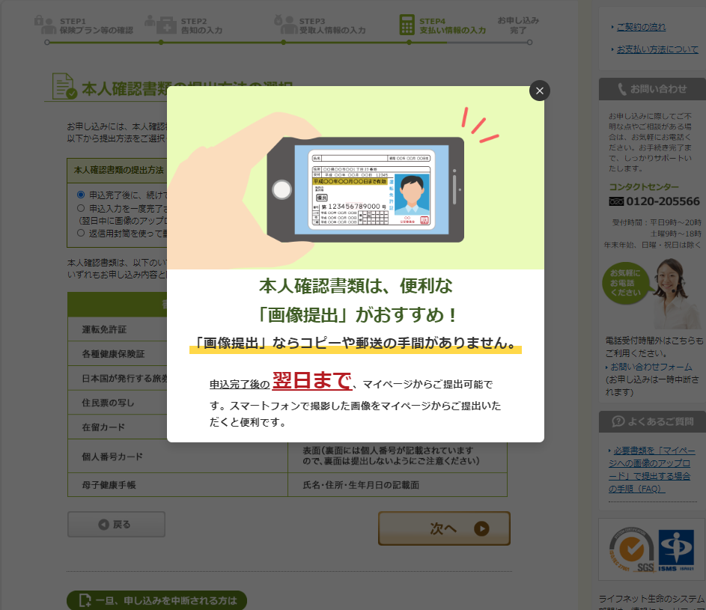

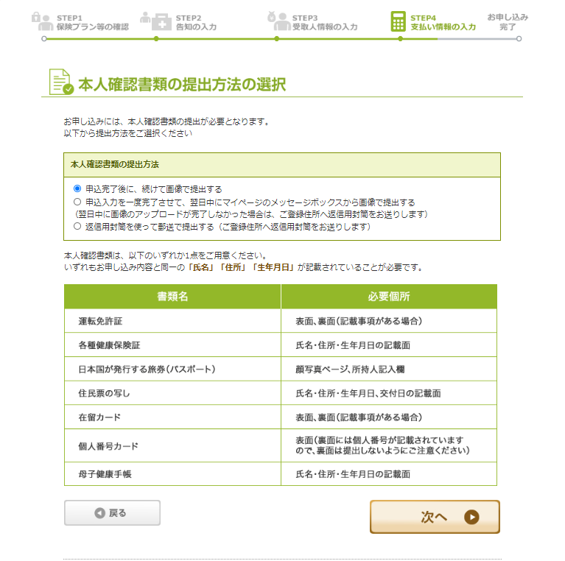

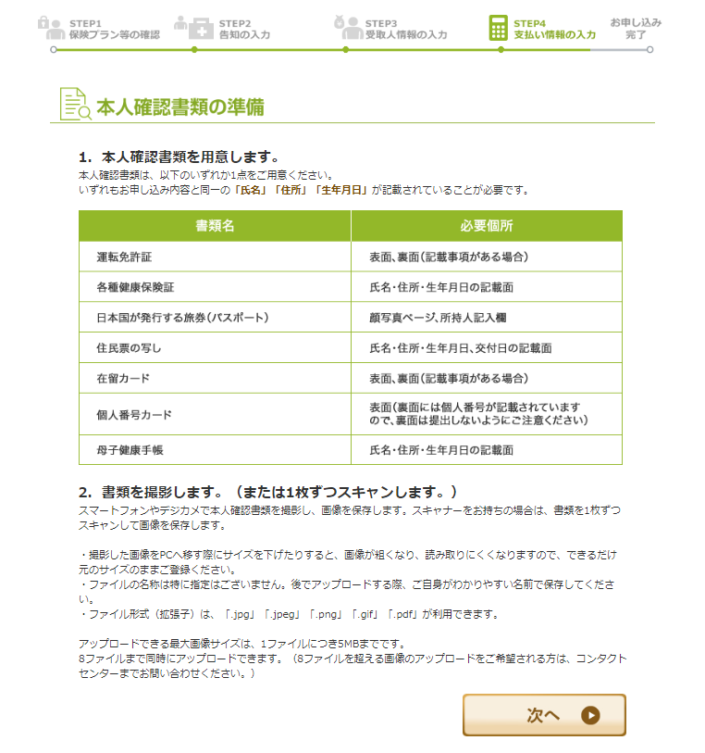

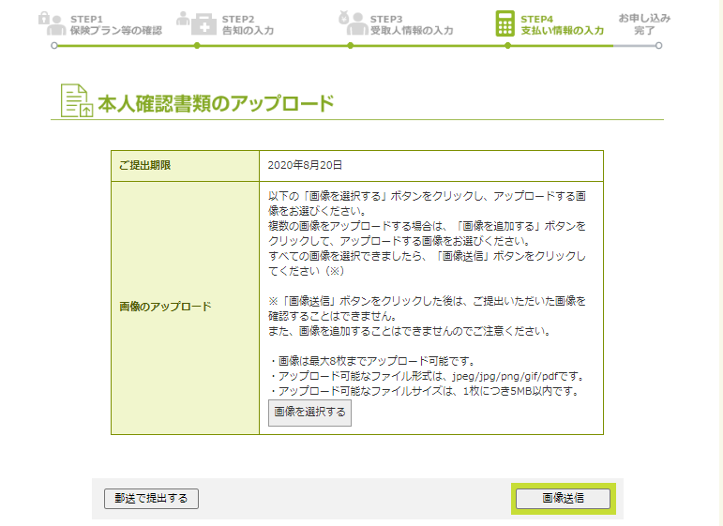

PCの場合はエクスプローラー画面をポップアップ
スマホの場合は
写真を撮る
写真を選択する
の二択にしたい

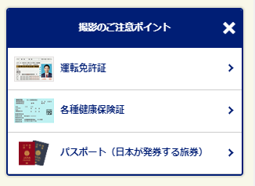

主要な本人確認書類で準備する画像に個別要件がある（裏表必要等）場合はヘルプ画面を用意する

特別条件付承諾・不承諾対応画面
特別条件付承諾・不承諾対応画面

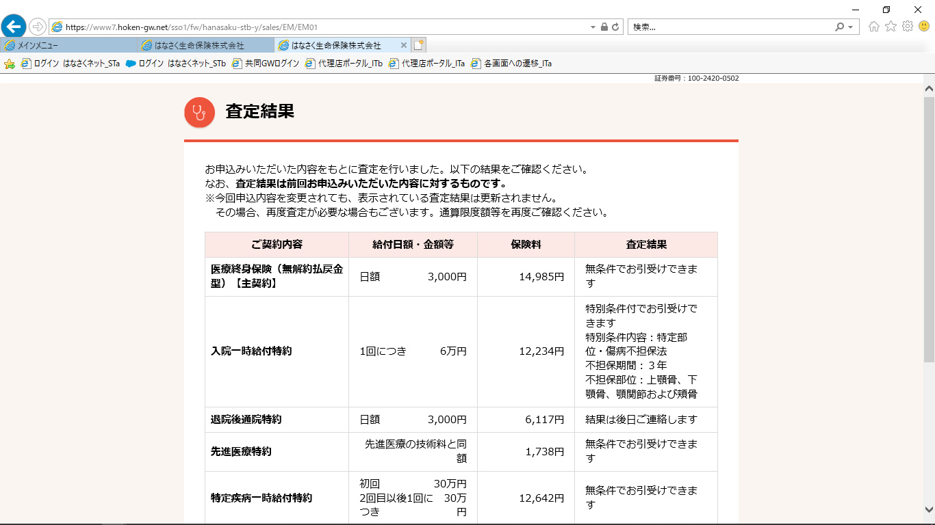
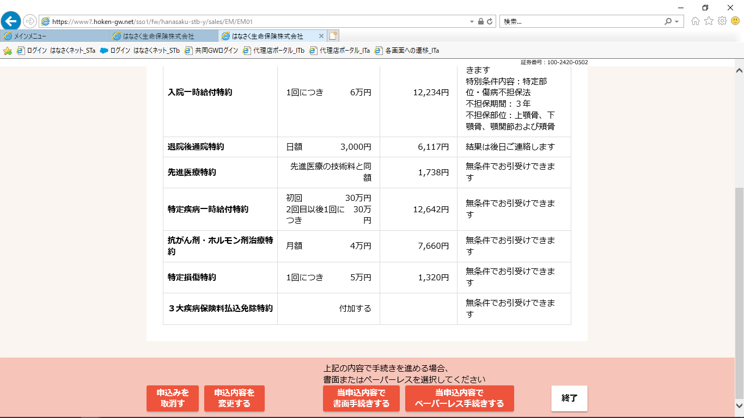

査定結果表示エリア

承諾 or 取り消し ＋ コールセンターへの相談
参考

ユーザ操作エリア

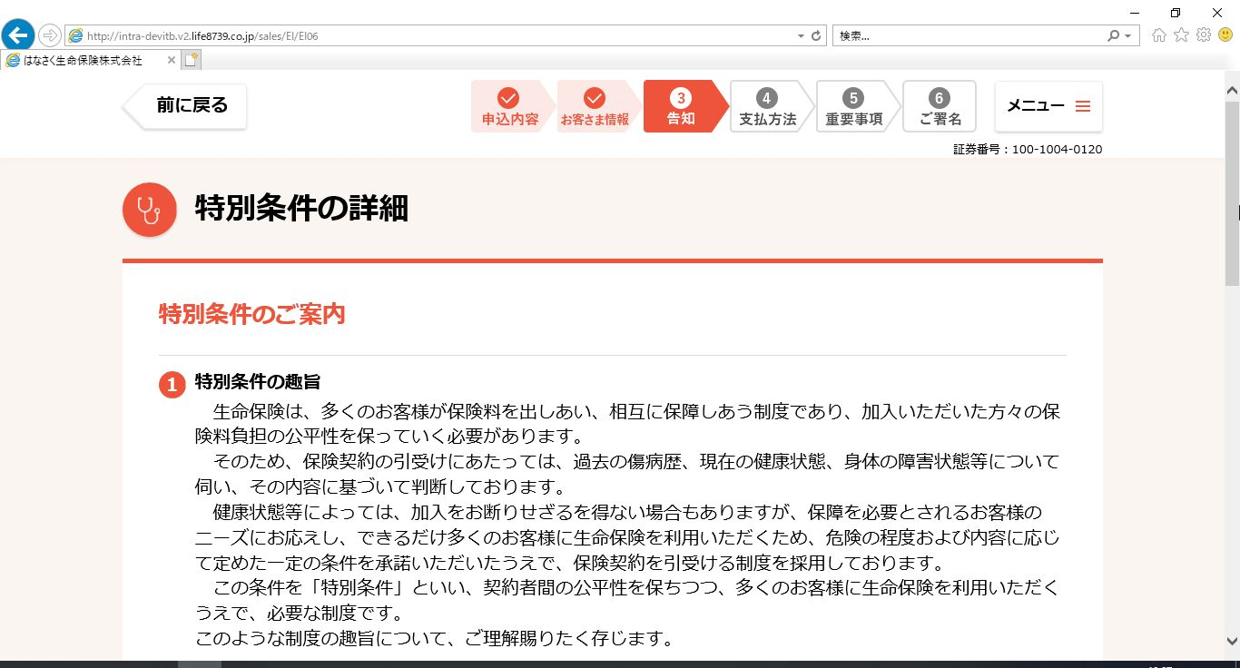
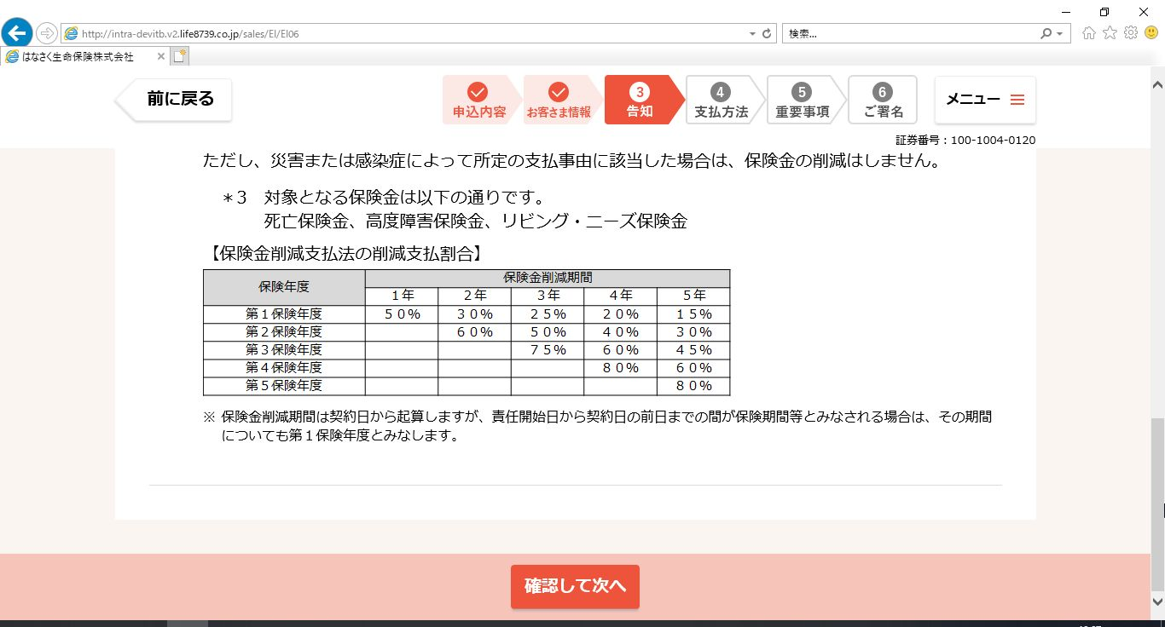
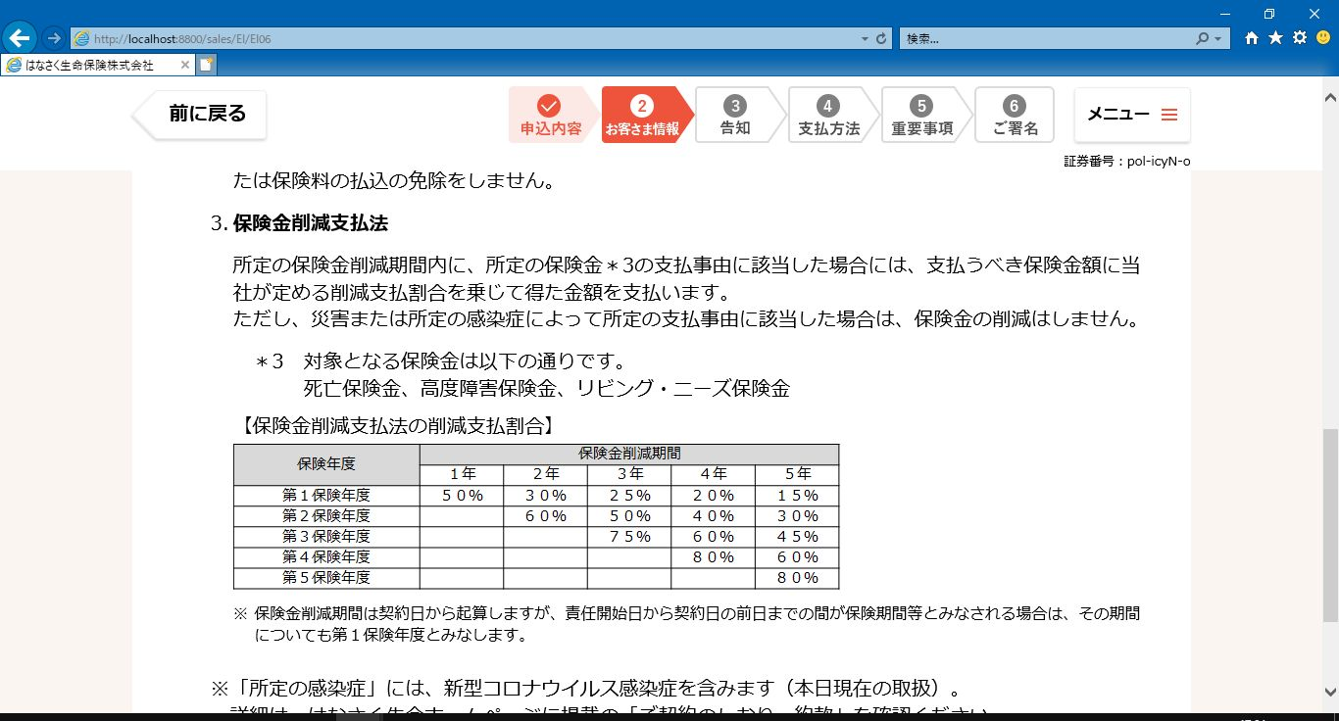

別紙「UI設計書_U-2_お客さま向けヘッダー／フッター」参照
別紙「UI設計書_U-2_お客さま向けヘッダー／フッター」参照

特別条件のご案内エリア

特別条件が付与されている場合はこの画面に表示している内容を確認させてうえで同意を得る必要がある

別紙「UI設計書_U-2_お客さま向けヘッダー／フッター」参照

OLD_トップ画面からの動線
ハンバーガーメニュー
最前面にメインメニューポップアップを表示するイメージ
G0204申込マイページトップ画面からの遷移イメージ

www.life8739.co.jp/web/%%%%%%%%%%%%%%%%
論点
問い合わせ機能を具備するか
 | ＜

通知アリア
メッセージBOXに遷移し、通知文（未読・未対応）を表示

 |  | 通知アリア アクションあり
 |  |  | 【要対応】 提出書類不備のご連絡 2020/XX/XX |  | メッセージBOX |  |  |  |  | メッセージBOX 詳細
 |  |  | 【要対応】 査定結果のご連絡 2020/XX/XX |  |  | 要対応 | 提出書類不備のご連絡 |  | 2020/XX/XX |  | 提出書類不備について 証券番号：XXX⁻XXXX⁻XXXX
不備対応画面はPEND（WebCC開発と並行で整理される想定）
 |  |  |  |  |  |  |  |  |  |  |  | ・・・
 |  | 通知エリア 通知のみ |  |  |  | 要対応 | 査定結果のご連絡 |  | 2020/XX/XX
 |  |  | 申込手続完了のお知らせ 2020/XX/XX
 |  |  | 新商品販売開始のご案内 2020/XX/XX |  |  | 要確認 | XXXXXXX |  | 2020/XX/XX
 |  |  | ・・・
 |  |  |  |  |  | ・・・ | ・・・ |  | ・・・
ここに手続き未済データを表示する
主契約毎のPだけ表示する

 |  | メインメニュー |  |  |  | 通知 | 申込手続完了のお知らせ |  | 2020/XX/XX |  | 回答

 |  |  |  |  |  | 通知 | 新商品のご案内 |  | 2020/XX/XX |  |  | ・・・

 |  |  |  |  |  | 通知 | XXXXXXX |  | 2020/XX/XX

 |  |  |  |  |  | ・・・ | ・・・ |  | ・・・
 |  |  |  |  |  |  |  |  |  |  |  |  | 送信

メインメニューエリア
主要な業務メニューへのリンクするボタンを配置する
表示方法はご提案いただきたい
論点②
申込単位のデータ表示が必要か
ユーザは商品や契約（証券番号）をあまり意識しない気がするので、申込単位で認識するのではないかと推測
論点➀
申込管理からの新規申込動線について
新規申込メニューを用意するかどうか
改めて公式HPトップから遷移して、商品ページ等を巡回してから試算に流れるのが理想だが、再度ログインさせるのは避けた方がよいのではないか
→セッションを切らずに申込手続きに進めるならアリ
SASUKE社に確認する

申込単位に表示
＝申込単位のステータス
内包する各商品のステータスをサマリして表示する
トグルボタン押下で申込商品を表示する

申込単位かつ商品（証券番号）単位に表示
契約単位のWFステータスを表示

論点③
この段階でプラン内容まで見せる必要あるか
→結局手続再開すればプラン内容を見ないのでは？
→プラン詳細は表示しない
 | フッタ
 |  |  |  | コールセンタTELNo等？
論点④
再開できるデータを１件に絞り込むか
→ライフネット方式
 |  |  |  |  | 申込データ一覧

 |  |  |  |  |  | 手続中データ
 |  |  |  |  |  | 申込手続中 2020/XX/XX HHMM

 |  |  |  |  |  |  |  | ＋

 |  |  |  |  |  | 申込手続完了（査定中） 2020/XX/XX HHMM

ここは手続き完了と成立済み、取り消し済みを表示
不備、特別条件対応、本人確認画像UPロード、収納再設定等もここから入れるようにする
 |  |  |  |  |  |  |  | ＋
論点③
成立済契約の情報を同じ画面に表示するか
手続中スタースと成立済ステータスの内容を参照したいニーズはあまりないと思うので、
→申込手続完了後のデータは通知エリアに表示することででほぼ代替できているのではないか。

 |  |  |  |  |  | 成立済契約
 |  |  |  |  |  | 成立済 2020/XX/XX HHMM

 |  |  |  |  |  |  |  | ＋

ステータスに応じたボタンを配置する
不備発生時 → 不備回答へ
条件付・不承諾 → 条件付・不承諾画面へ 等
遷移先画面は通知エリア（メッセージBOX）から遷移する先と同じになる想定
この画面に受取人、指定代等の申込データも表示する

再開可能なステータスの場合に限る
ステータスに応じた
手続画面に遷移

